4.手机截图插入模板（付款截图、签到截图）
{memo1} | 2说明：同理 | 不可改动表格格式，只需插入图片和修改说明即可，注意：插入图片方式为嵌入表格式
{}

3说明： | 4说明：
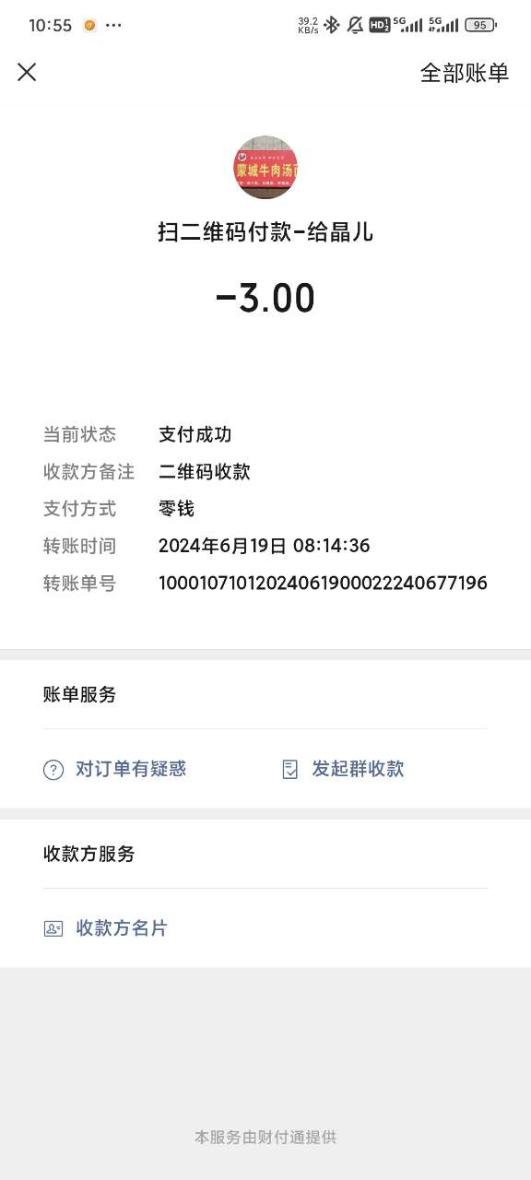 | 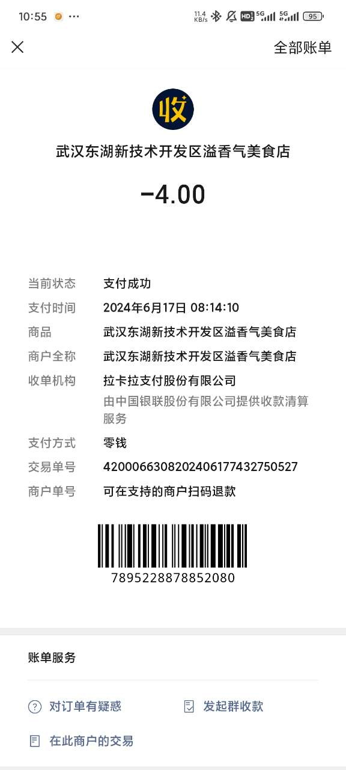

5.发票截图插入（大截图插入模板）
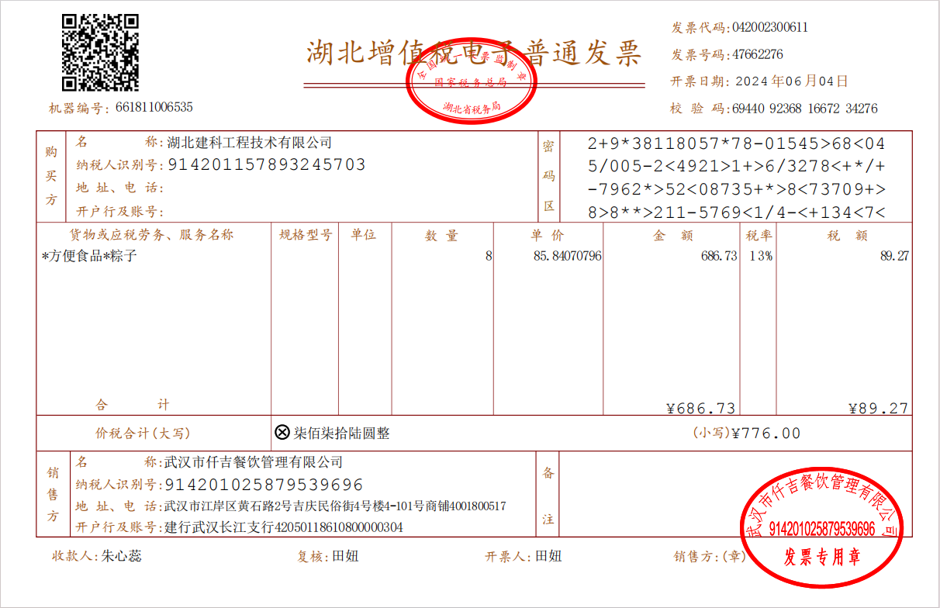
1说明：几月几日在那陪同谁吃饭 |  | 不可改动表格格式，只需插入图片和修改说明即可，注意：插入图片方式为嵌入表格式

 | 裁切线

2说明：

